Узб
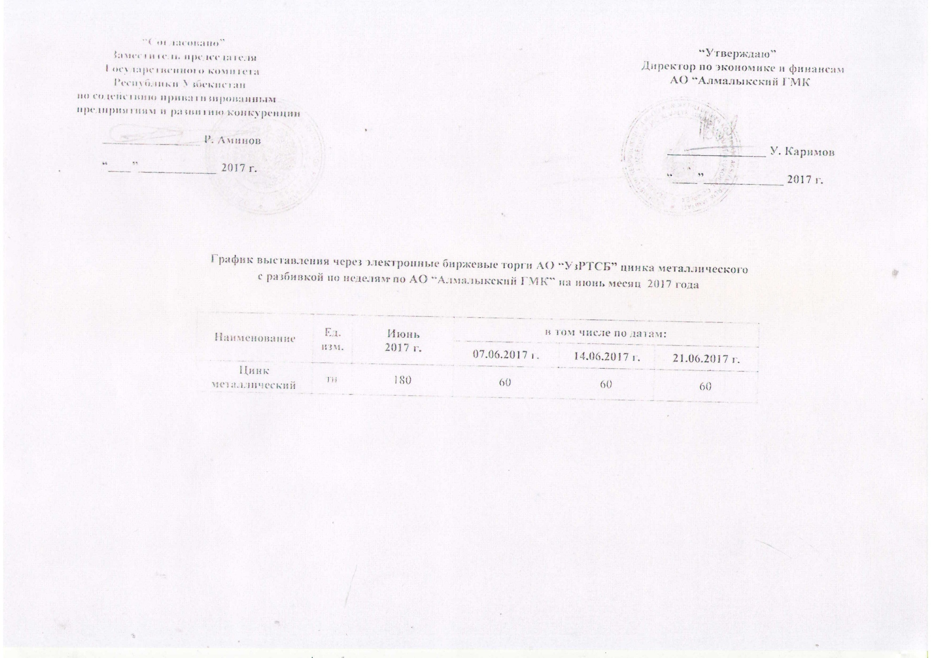
2017 йил июнь ойида Алмалик КМК томонидан биржа савдоларига сотувга қўиладиган рух металли маҳсулоти миқдорлари ЖАДВАЛИ

Номи | Ўлчоав бирлик | 2017 й. июнь | жумладан
 |  |  | 07.06.2017 г. | 2017-06-14 | 2017-06-21
Цинк металлический | тн | 180 | 60 | 60 | 60

